关系图
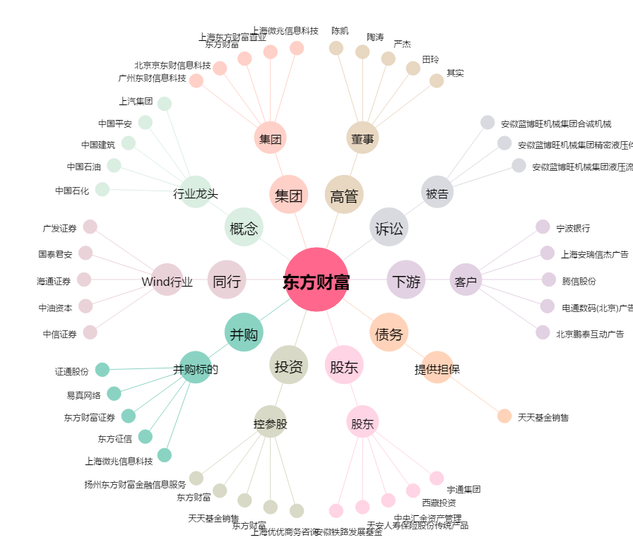
东方财富[300059.SZ] - 关系概览图

